Feuil1
Complexité
La base de données est constituée de 36699 valeurs, toutes réparties selon trois catégories : U1, U2 et U3.
Les valeurs de temps relevées ont été faite à partir de la même prediction.
COMPLEXITE | TEST 1
Nbr data | temps | Catégorie
425 | 0.14 | U1
500 | 0.4 | NONE
575 | 0.25 | NONE
650 | 0.39 | NONE
725 | 0.38 | NONE
1000 | 0.71 | NONE
1500 | 1.5 | NONE
2000 | 5.47 | U2
2500 | 8.97 | U2 |  |  |  |  |  |  | Conclusion :
3000 | 12.13 | U2
3500 | 15.9 | U2 |  |  |  |  |  |  | Compléxité : | O(n²)
4000 | 20.49 | U2
5000 | 33.58 | U2
6000 | 48.67 | U2
10000 | 133.5 | U2 |  |  |  |  |  | Catégorie :
20000 | 405.51 | U2 | Prédiction : | 6.6 | 2866 | 618 | 51546 | U2
30000 | 1485.74 | U2

Complexité
COMPLEXITE | TEST 2
Nbr data | temps | Catégorie
425 | 0.07 | U2
1175 | 0.6 | NONE
1925 | 3.15 | U2
2675 | 7.24 | U2
3425 | 12.3 | U2
4175 | 18.12 | U2
4925 | 24.17 | U2
5675 | 32.4 | U2
6425 | 41.07 | U2
7175 | 49.91 | U2 |  |  |  |  |  |  | Conclusion:
7925 | 59.06 | U2
8675 | 123.69 | U2 |  |  |  |  |  |  | Complexité : | O(n)
9425 | 130.15 | U2
10175 | 115.15 | U2
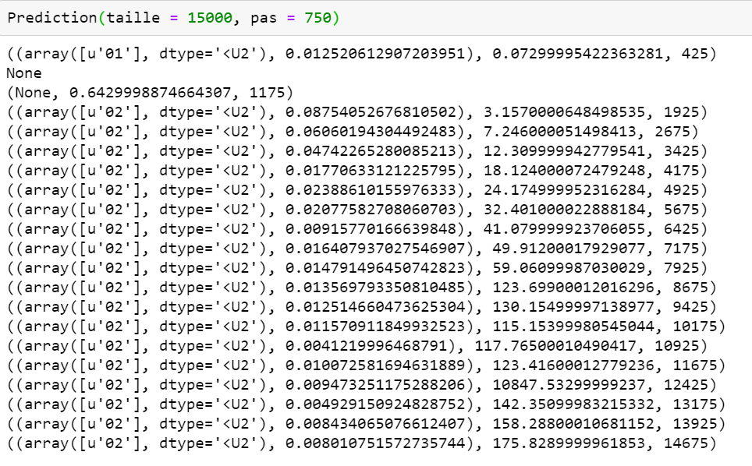
10925 | 117.76 | U2
11675 | 123.41 | U2
12425 | 132 | U2
13175 | 142.35 | U2
13925 | 158.28 | U2
14675 | 175.82 | U2

Feuil2
Complexité
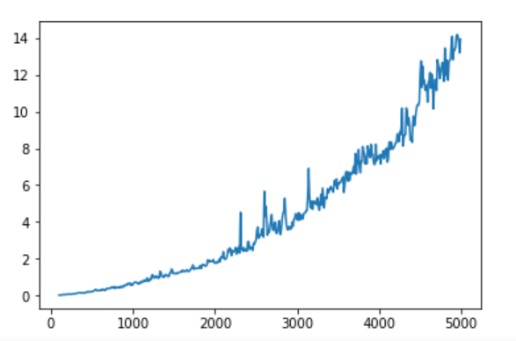
COMPLEXITE TEST 2
Nbr data | temps (s) | Catégorie | OPT
100 | 0.03 | Correct | OUI
200 | 0.07 | Correct | OUI
300 | 0.11 | Correct | OUI
400 | 0.14 | Correct | OUI
500 | 0.22 | Correct | OUI
600 | 0.28 | Correct | OUI
700 | 0.38 | Correct | OUI
800 | 0.46 | Correct | NON
900 | 0.54 | Correct | NON
1000 | 0.62 | Correct | NON
1100 | 0.69 | Correct | NON
1200 | 0.84 | Correct | NON
1300 | 0.95 | Correct | NON
1400 | 1.11 | Correct | NON
1500 | 1.21 | Correct | NON
1600 | 1.38 | Correct | NON | COMPLEXITE: O(n²)
1700 | 1.39 | Correct | NON
1800 | 1.51 | Correct | NON
1900 | 1.64 | Correct | NON
2000 | 1.77 | Correct | NON
2100 | 1.97 | Correct | NON
2200 | 2.17 | Correct | NON
2300 | 2.3 | Correct | NON
2400 | 2.61 | Correct | NON
2500 | 2.91 | Correct | NON
2600 | 3.17 | Correct | NON
2700 | 3.66 | Correct | NON
2800 | 3.31 | Correct | NON
2900 | 3.74 | Correct | NON
3000 | 4.08 | Correct | NON

